Solicitud gráfica
 | Área: | Matemáticas |  |  | Fecha:
 | Grado: | 11
 | Título del tema: | Límites |  |  | ¿Cuaderno de estudio o recurso? | Recurso
 | Editor: | Cristhian Bello |  |  | Motor del recurso | F13

 | Código guión o recurso: | MA_11_03_REC60 | ← Para determinar este código, visite la hoja de Ayuda
 |  |  |  |  | ESPECIFICACIÓN DE ARCHIVOS A ENTREGAR
Núm. | Archivo Shutterstock o ruta en web | Imagen para: | Tipo | Formato | Nombre imagen SMALL | Tamaño imagen SMALL | Nombre imagen ZOOM | Tamaño imagen ZOOM | Descripción | Observaciones
IMG01 | Ver descripción | Recurso F13 | Ilustración | Horizontal | MA_11_03_REC60_IMG01.jpg | 800 x 460 px |  |  | Gráfica de f(x)=sen(π/x) cerca de cero.
IMG02 | Ver descripción | Recurso F13 | Ilustración | Horizontal | MA_11_03_REC60_IMG02.jpg | 800 x 460 px |  |  | 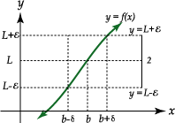 | Cambiar b por a, eliminar el 2
IMG03 | Ver descripción | Recurso F13 | Ilustración | Horizontal | MA_11_03_REC60_IMG03.jpg | 800 x 460 px |  |  | 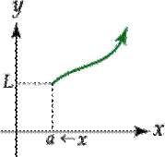 | Crear una imagen similar a esta en vez de a→x colocar un intervalo (a,a+δ), y alrededor de L colocar el intervalo (L-ε,1+ε) y las líneas de proyección.
IMG04 | Ver descripción | Recurso F13 | Ilustración | Horizontal | MA_11_03_REC60_IMG04.jpg | 800 x 460 px |  |  | 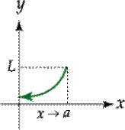 | Crear una imagen similar a esta en vez de a→x colocar un intervalo (a-δ,a), y alrededor de el colocar el intervalo (l-ε,1+ε) y las líneas de proyección.
IMG05 | Ver descripción | Recurso F13 | Ilustración | Horizontal | MA_11_03_REC60_IMG05.jpg | 800 x 460 px |  |  | 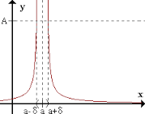 | Crear una imagen similar a esta en vez de Cambiar A por n y bajarlo un poco para que coincida con las líneas de proyección de a-δ y a+δ
IMG06 | Ver descripción | Recurso F13 | Ilustración | Horizontal | MA_11_03_REC60_IMG06.jpg | 800 x 460 px |  |  | 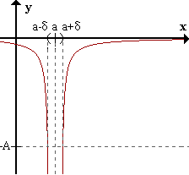 | Crear una imagen similar a esta en vez de Cambiar A por m y subirlo un poco para que coincida con las líneas de proyección de a-δ y a+δ
IMG07 | Ver descripción | Recurso F13 | Ilustración | Horizontal | MA_11_03_REC60_IMG07.jpg | 800 x 460 px |  |  | 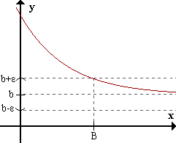 | Crear una imagen similar, pero cambiar b por L y que el intervalo delimitado por las líneas punteadas sea más pequeño para que el punto B de la derecha se aleje un poco más, llamar a este punto n

